概要
プロジェクト管理シート

このテンプレートを使用して、主要なマイルストーンや特定のタスクなどの重要なプロジェクト情報を記録します。 | タイムライン テンプレート (Vertex42.com 提供) https://www.vertex42.com/ExcelTemplates/timeline.html

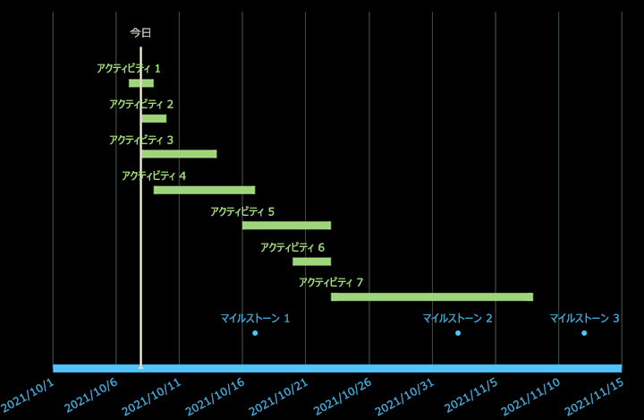
 | • データ テーブルを編集する際に行全体を挿入、削除する
 | • ラベル列を空白のままにしない
 | • 個々のデータ ラベルまたはマーカーの書式を設定して特定のイベントを強調表示する

